Oppskrift
Canneloni med fylt ricotta og spinat, servert med tomatsaus og laksCanneloni med fylt ricotta og spinat, servert med tomatsaus og laks
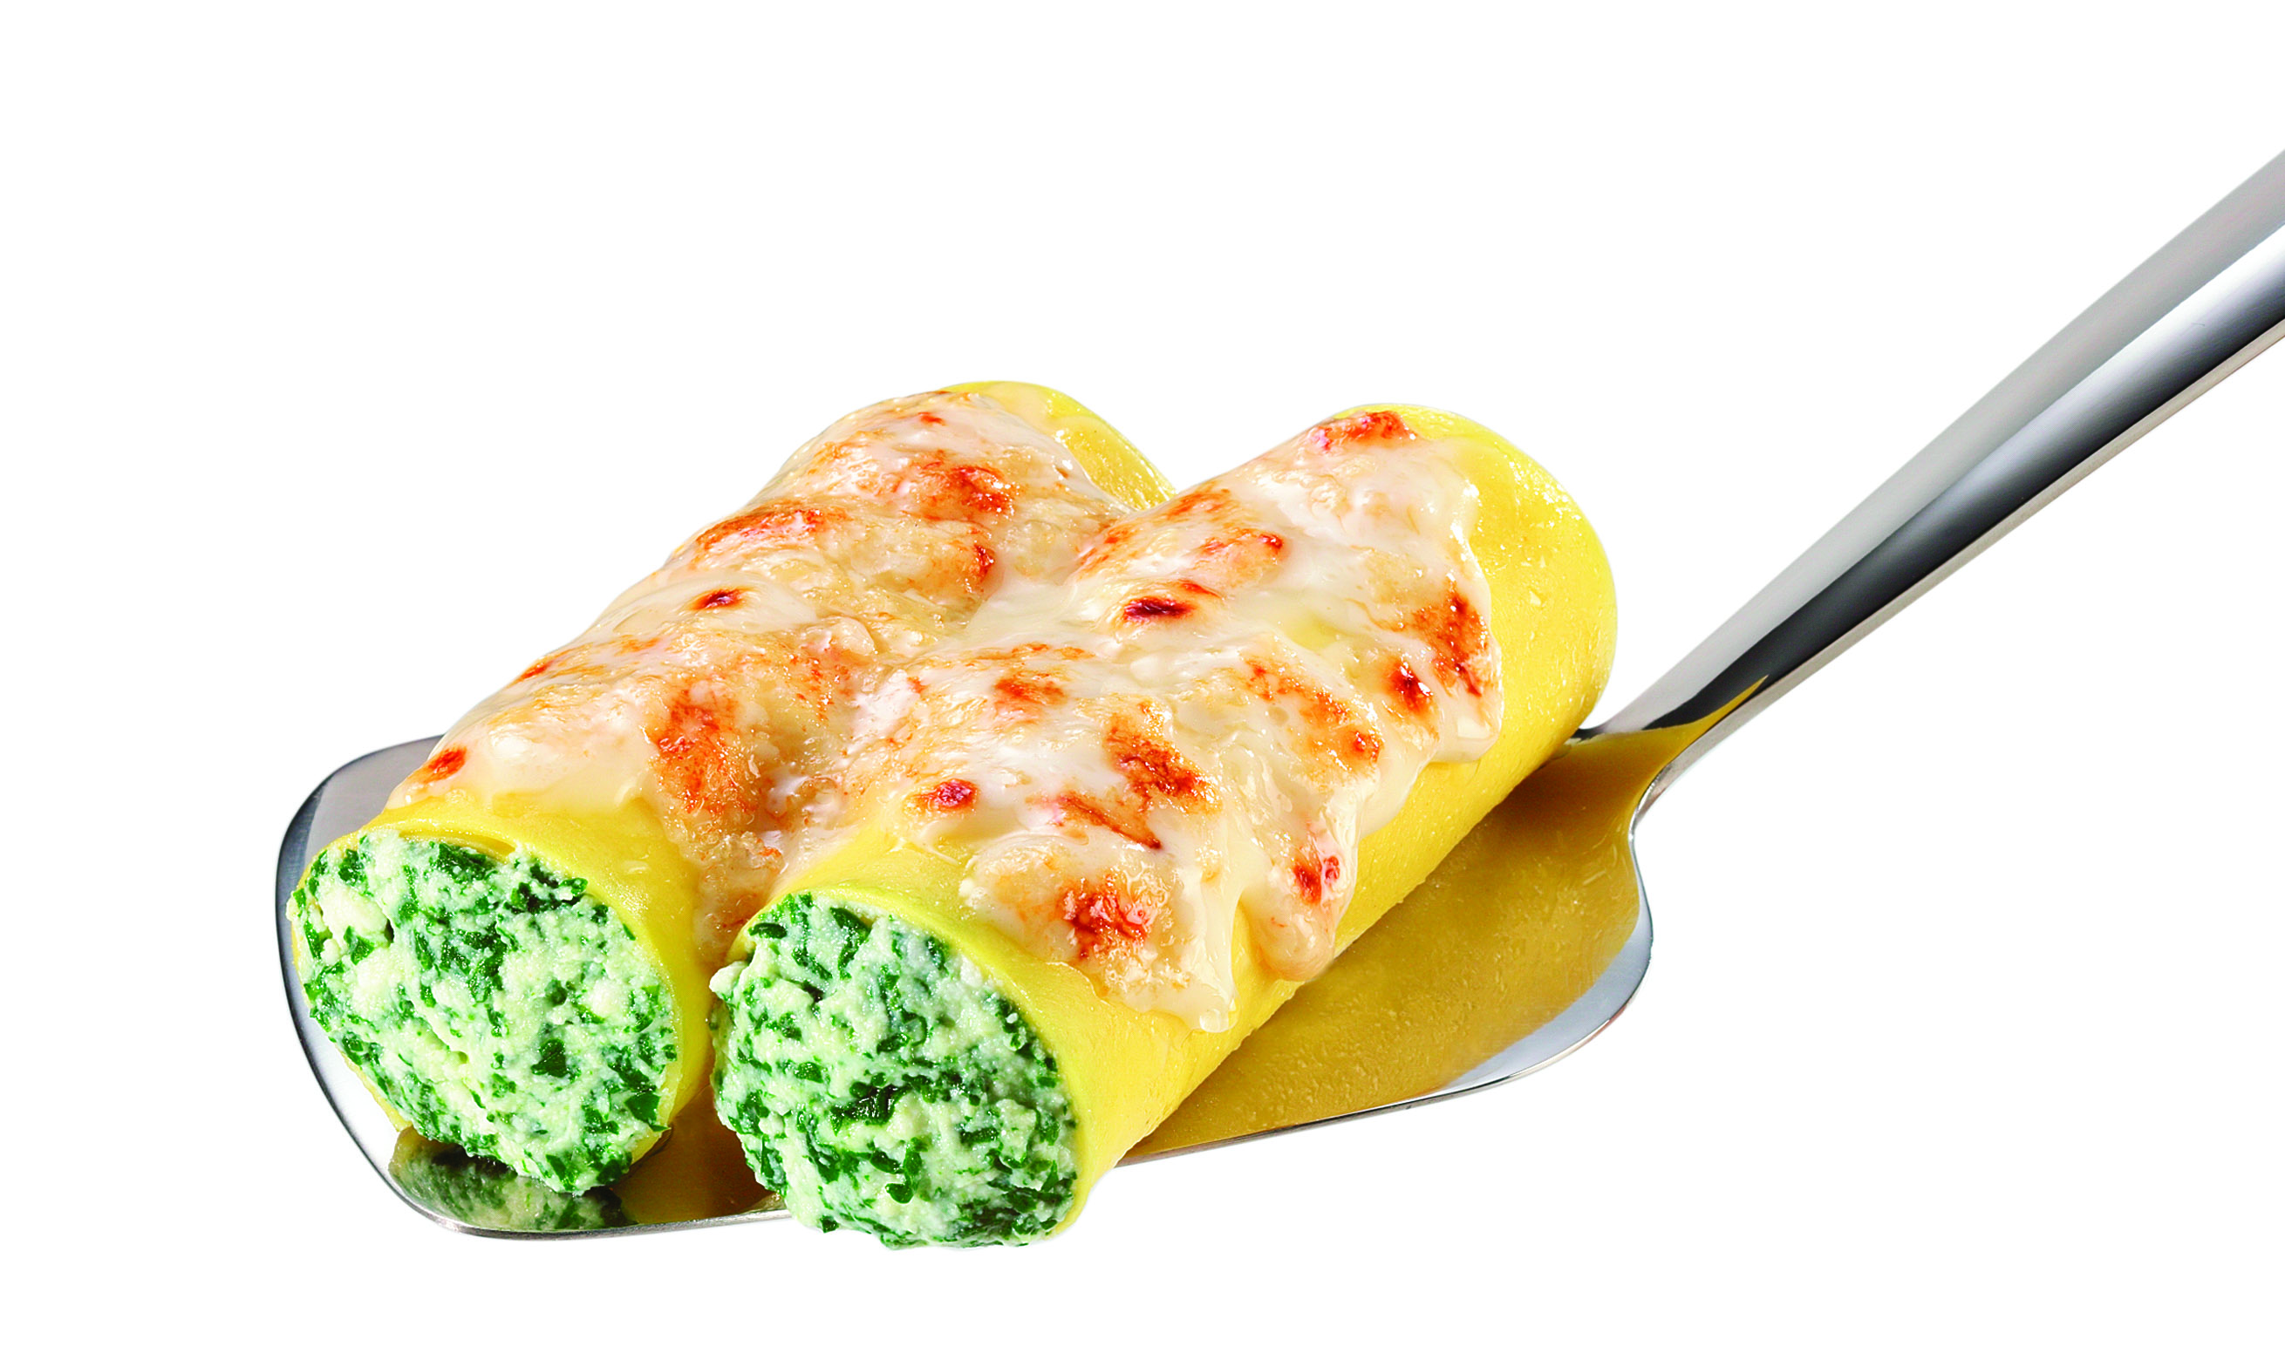

Lag tomatsaus: Diced tomatoes, sukker, Balsamico Cream, pesto og tørkede urter røres godt sammen. Kokes opp under omrøring. Kokes i 20 minutter. Plasser Canneloni i en gastronorm med tomatsaus over. Stekes i ovn 180 grader i ca 15 minutter. Fisken stekes ferdig separat. Bruk evt. marinering og urter etter ønske. Ved servering plasseres 2-3 Canneloni midt på tallerken. Laksen legges på, med ekstra saus oppå. Pyntes med ruccola, oliven, soltørket tomat, krutonger, parmesan, litt mer pesto og knust sort pepper. Lag tomatsaus: Diced tomatoes, sukker, Balsamico Cream, pesto og tørkede urter røres godt sammen. Kokes opp under omrøring. Kokes i 20 minutter. Plasser Canneloni i en gastronorm med tomatsaus over. Stekes i ovn 180 grader i ca 15 minutter. Fisken stekes ferdig separat. Bruk evt. marinering og urter etter ønske. Ved servering plasseres 2-3 Canneloni midt på tallerken. Laksen legges på, med ekstra saus oppå. Pyntes med ruccola, oliven, soltørket tomat, krutonger, parmesan, litt mer pesto og knust sort pepper.
Number of servingsNumber of servings | 1
EPDEPD | ProductProduct | Per servingPer serving |  | TotalTotal |  | QtyPerPackQtyPerPack | PackSizePackSize | PackUnitPackUnit | PackagingPackaging | ItemsItems
 | Laboratorio Tortellini Canneloni med ost & spinat Laboratorio Tortellini Canneloni med ost & spinat | 0.15 | kgkg | 0 | kgkg |  |  |  |  | 0
 | Laboratorio Tortellini Basilikumpesto Laboratorio Tortellini Basilikumpesto | 0.05 | kgkg | 0 | kgkg |  |  |  |  | 0
10026901002690 | Soltørkede Tomater Soltørkede Tomater | 0.02 | kgkg | 0 | kgkg | 3 | 1.85 | kgkg | 3x1.85kg3x1.85kg | 0
 | Heinz Diced Tomatoes Heinz Diced Tomatoes | 0.05 | kgkg | 0 | kgkg |  |  |  |  | 0
29563992956399 | Oliven sort skivet Oliven sort skivet | 0.015 | kgkg | 0 | kgkg | 6 | 3 | kgkg | 6x3kg6x3kg | 0
24600612460061 | Eddik Balsamicream *(Svoveldioksid eller sulfitter)Eddik Balsamicream *(Svoveldioksid eller sulfitter) | 5 | mlml | 0 | mlml | 3 | 500 | mlml | 3x500ml3x500ml | 0
10345371034537 | Krutonger Persille&Hvitløk *(Gluten,Bygg gluten,Hvete gluten)Krutonger Persille&Hvitløk *(Gluten,Bygg gluten,Hvete gluten) | 10 | gg | 0 | gg | 6 | 400 | gg | 6x400g6x400g | 0
 | Parmesanost Parmesanost |  |  | 0 |  |  |  |  |  | 0
 | Asparges Asparges |  |  | 0 |  |  |  |  |  | 0
 | Laksefilet Laksefilet |  |  | 0 |  |  |  |  |  | 0
 | Sukker Sukker |  |  | 0 |  |  |  |  |  | 0
 | Tørket Oregano, rosmarin, timian Tørket Oregano, rosmarin, timian |  |  | 0 |  |  |  |  |  | 0
 | Sort pepper, knust Sort pepper, knust |  |  | 0 |  |  |  |  |  | 0

 | * Allergens* Allergens

